상품제안서
아리랑 자개 손톱깎이 세트 GG160 | 상품코드: F24157

 |  |  |  |  |  |  | 02-412-0044 | www.easy1.co.kr
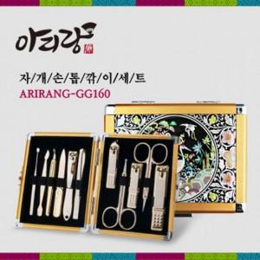

【상세/제작정보】 | 한국전통 문양의 고급자개

【인쇄/포장옵션】 | 레이저, 풀칼라 / 포장지포장

【공급단가】 | 수량 | 30~ | 50~ | 100~ | 300~ | 500~
*VAT별도 | 단가 | 60,000원 | 59,040원 | 57,600원 | 56,160원 | 55,200원

【상품 URL】 | http://www.easy1.co.kr/src/goods_detail.php?gdno=24157

